상품제안서
미자인(신형)네온 싸인15W고속무선충전펜꽂이 | 상품코드: F21246

 |  |  |  |  |  |  | 02-412-0044 | www.easy1.co.kr
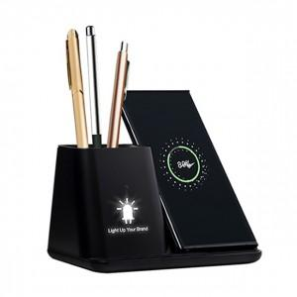

【상세/제작정보】 | 테이블 위를 항상 깔끔하게 펜꽂이로 편리하게 스마트폰 3대를 동시에 충전

【인쇄/포장옵션】 | 레이저 / 포장지포장

【공급단가】 | 수량 | 50~ | 100~ | 500~ | 1,000~ | 2,000~
*VAT별도 | 단가 | 15,620원 | 15,370원 | 15,000원 | 14,620원 | 14,370원

【상품 URL】 | http://www.easy1.co.kr/src/goods_detail.php?gdno=21246

